界面&功能
引导相关 |  | 功能规则

 | 点击指引效果 |  |  | 展示需求
 |  |  | 1、 | 引导需求
 | 强引导效果 |  | ▶ | 引导分为若引导与强引导
 | 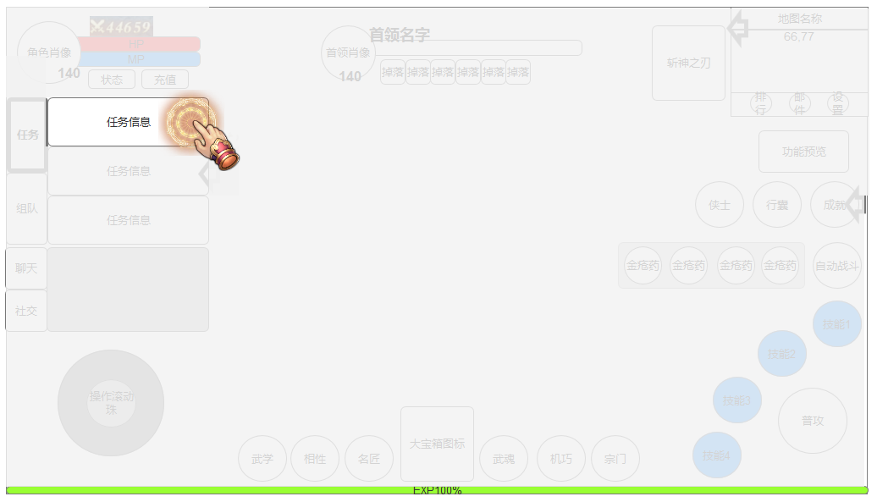 |  |  | ▶ | 强引导：需界面增加遮罩效果，因为成聚集效果动画。
 |  |  |  |  | ▶ | 动画播放时不除对应按扭外其他内容不可交互；
 |  |  |  |  | ▶ | 动画聚焦速度为1S，会根据后续体验进行优化。
 |  |  |  | ▶ | 弱引导：界面无需做任何遮罩，只需增加对应提示框。
 |  |  | 2、 | 交互逻辑
 |  |  |  | ▶ | 引导应分阶段判断，若玩家在某阶段未进行引导退出游戏，再次上线时应继续该步骤。
 |  |  |  | ▶ | 强引导：当作为强引导时，除引导对应按扭外，其他内容均不可交互。
 |  |  |  | ▶ | 弱引导：当作为若引导时，可任意交互，提示界面需根据不同类型进行判断关闭标准。
 |  |  |  |  | ▶ | 判断类型：时间、界面、任务、等级；暂定以以上标准判断，后续实际配置时会根据实际体验优化。

 | 弱引导效果
 | 